关系图
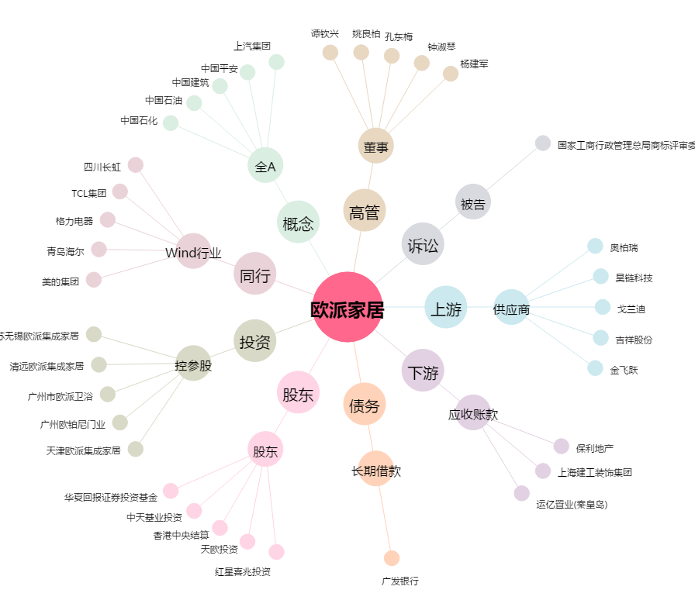
欧派家居[603833.SH] - 关系概览图

